关系图
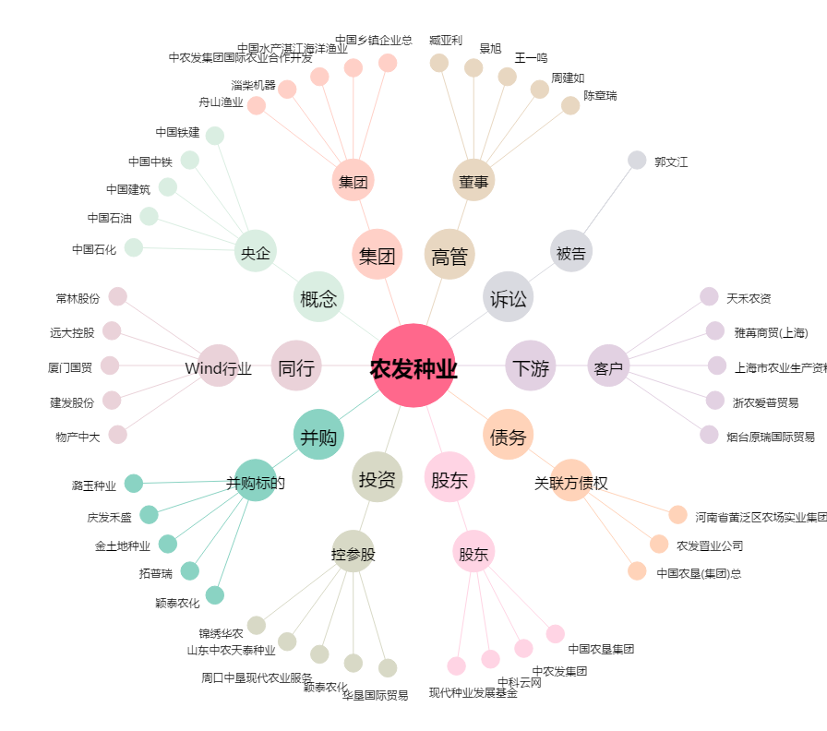
农发种业[600313.SH] - 关系概览图

